Sheet1
 | 캐릭터 세팅좌표

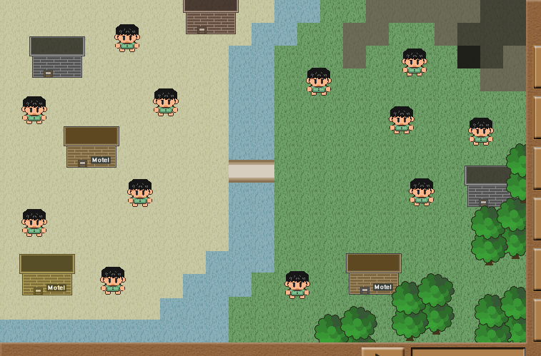

 | 캐릭터 좌표
총 12명 | 232, 143
 | 446, 114
 | 416, 400
 | 158, 393
 | 673, 184
 | 562, 168
 | 590, 270
 | 48, 312
 | 196, 270
 | 48, 154
 | 178, 54
 | 580, 87

